入出力回路
・入出力回路
 | I/Oポート
 | MILコネクタAに割り当てられているI/Oポートの概略回路図を以下に示します。
 | digitalWrite関数、digitalRead関数が使用可能です。 | MILコネクタピン番号 | Arduino | マイコンピンアサイン | 機能
 | D14,D15についてはSerial3のTxD,RxD端子としても使用可能です。 | A-4 | D29 | PA7 | Digital Pin
 |  | A-5 | D28 | PA6 | Digital Pin
5V
 |  | A-6 | D27 | PA5 | Digital Pin
 |  | A-7 | D26 | PA4 | Digital Pin
 |  | A-8 | D25 | PA3 | Digital Pin
10kΩ
 |  | A-9 | D24 | PA2 | Digital Pin
 |  | A-10 | D23 | PA1 | Digital Pin
 |  | A-11 | D22 | PA0 | Digital Pin
MILコネクタ
マイコン
 |  | A-12 | D14 | PJ1 | Digital Pin/TxD3
 |  | A-13 | D15 | PJ0 | Digital Pin/RxD3
 |  | B-7 | ~D44 | PL5 | Digital Pin/PWM OutPut

 | アナログ入力ポート
 | MILコネクタA,Bそれぞれに割り当てられているアナログ入力ポートの概略回路図を以下に示します。
 | ArduinoデフォルトのADコンバータのため精度は10bitとなります。
 | analogRead関数が使用可能です。

MILコネクタ
マイコン
 |  | MILコネクタピン番号 | Arduino | マイコンピンアサイン | 機能
 |  | A-2 | A15 | PK7 | Digital Pin/AnalogPin
 |  | A-3 | A14 | PK6 | Digital Pin/AnalogPin
 |  | B-2 | A11 | PK3 | Digital Pin/AnalogPin
 |  | B-3 | A10 | PK2 | Digital Pin/AnalogPin

 | アナログ出力ポート
 | MILコネクタBへ割り当てられているアナログ出力ポートの概略回路図を以下に示します。 | ※Arduino及びマイコンピンアサインはデジタルポートへ割り当てた場合
 | 精度は12bitです。 | MILコネクタピン番号 | Arduino | マイコンピンアサイン | 機能
 | I2CですのでWire関数を使用して制御可能です。 | B-4 | A9 | PK1 | Digital Pin/AnalogPin
 | アナログ出力が不要の場合、出荷時にデジタルポートへ割り当てることも可能です。 | B-5 | ~D45 | PL4 | Digital Pin/PWM OutPut
5V
5V
 | DAコンバータ形式：MCP4728T-E/UN | B-6 | ~D46 | PL3 | Digital Pin/PWM OutPut

10kΩ
10kΩ
 |  | ※アナログ出力として使用する場合
 |  | MILコネクタピン番号 | 機能
 |  | B-4 | Analog_OutputA
 |  | B-5 | Analog_OutputB
 |  | B-6 | Analog_OutputC
MILコネクタ
マイコン
DAコンバータ
SDA
SCL

 | 485通信
 | MILコネクタBへ割り当てられている485通信の概略回路図を以下に示します。
 | Serial2を使用して通信可能です。
コンプレッサ
マイコン
A
485ドライバ
 |  | 項目 | パラメータ
 |  | 通信仕様 | 9600bps
 |  | データ長 | 8bit
B
 |  | パリティ | odd
 |  | ストップビット | 1bit

MILコネクタ

 | その他入出力
 | MILコネクタBへ割り当てられているマイコンポートについて説明します。
 | アナログ出力を使用している場合、SCL,SDAはデジタルポートとしては使用できません。
 | D18,D19についてはSerial1のTxD,RxD端子としても使用可能です。 | MILコネクタピン番号 | Arduino | マイコンピンアサイン | 機能
 |  | B-10 | D18 | PD3 | Digital Pin/TxD1
 |  | B-11 | D19 | PD2 | Digital Pin/RxD1
 |  | B-12 | D20 | PD1 | Digital Pin/SDA
 |  | B-13 | D21 | PD0 | Digital Pin/SCL

制御仕様
・基本制御
 | 上位機器と通信を行い、送信されたコマンドに応じた動作を実行します。

・通信仕様
 | 通信ポート： | USB-MiniB
 | 通信速度： | 9600bps
 | データ長： | 8bit | ※Arduino初期値
 | パリティ無し： | なし | ※Arduino初期値
 | ストップビット： | 1bit | ※Arduino初期値

・コマンド基本仕様
 | コマンド:設定パラメータ1:設定パラメータ2
 | 区切り文字 ":" (コロン)

返信例などは全て仮の物になります。
必要な書式がございましたらご指示願います。
初期値についてもご要望ありましたら承ります。
・コマンド
 | motor:<motor_num>:<pwm_duty>

 | motor_num | モータ番号 (0~15)
 | pwm_duty | Duty比 (0~100) 初期値：0

 | 指定したモータのDuty比を設定します。
 | 停止させたい場合はpwm_dutyに0を設定してください。
 | PWM周波数は約360[Hz]です。
 | 精度は設定値+3%以内になります。( 50%設定時は50～53%の範囲内)

 | 送信例 | モーター4をDuty50%にて駆動
 |  | motor:4:50

 | 返信例 | motor4
 |  | setDuty50%

 | allmotor:<pwm_duty>

 | pwm_duty | Duty比 (0~100)

 | 全てのモータのDuty比を設定します。
 | 設定の変更は0番から順次行われるので厳密な同時ではない事に注意してください。

 | 送信例 | 全てのモータのDuty比を70%に設定
 |  | allmotor:70

 | 返信例 | set all motor Duty70%

 | prm:<motor_num>

 | motor_num | モータ番号 (0~15)

 | 現在設定されているDuty比を出力します。

 | 送信例 | prm:3

 | 返信例 | motor3 Duty60%

 | valve:<valve_num>:<valve_state>

 | valve_num | バルブ番号 (0~4)
 | valve_state | バルブ状態 (0:OFF , 1:ON) 初期値：0

 | 指定したバルブの状態を切り替えます。

 | 送信例 | バルブ2をON状態へ
 |  | valve:2:1

 | 返信例 | valve2 ON

 | mod:<mode_prm>
評価機ではコンプレッサとの通信を
行わない為、初期値0で無効にしてあります。
 | mode_prm | トグルスイッチ入力 (0:無視 , 1:有効) 初期値：0

 | アンロード圧の設定をトグルスイッチにて行うか、通信にて行うかを設定します。

 | 送信例 | アンロード圧設定を通信にて行う
 |  | mod:0

 | 返信例 | SW Disenable

 | stop:<nuload_press>

 | unload_press | アンロード圧 (100~400[kPa])

 | コンプレッサ停止圧力を設定します。
 | 人工筋肉へ印加される圧力になるため、締め付け具合が調整できます。
 | ロード圧(再駆動圧力)は自動的にアンロード圧より50kPa低く設定されます。

 | 送信例 | 停止圧力を200[kPa]へ変更
 |  | stop:200

 | 返信例 | set 200kPa

 | comp:<state>

 | stete | コンプレッサ状態(0:停止 , 1:圧力制御) 初期値：0

 | コンプレッサの状態を変更します。
 | 1を設定する事で駆動状態へ移行し、設定されたロード圧、アンロード圧に応じて動作します。
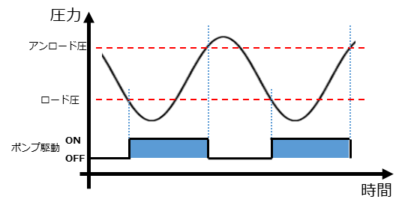

 | 送信例 | コンプレッサ駆動開始
 |  | comp:1

 | 返信例 | comp ON

バルブ他
・バルブ番号，MILコネクタ
 | バルブは写真方向から見て、右からNo0となっています。
MILコネクタB
MILコネクタA

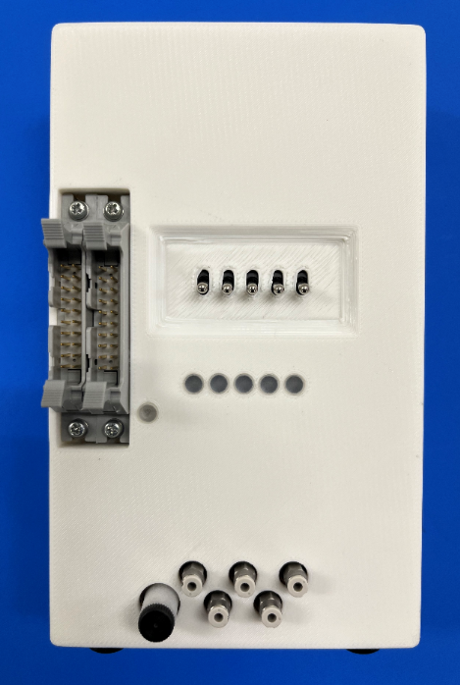

バルブNo,0インジケータ

